报告模板
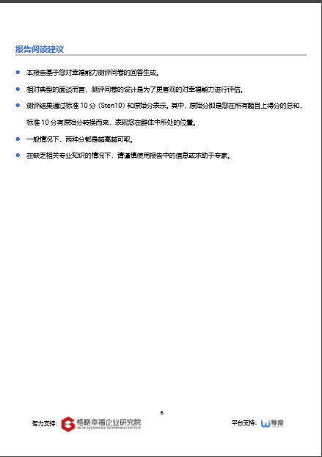
Page | 1 | Page | 2


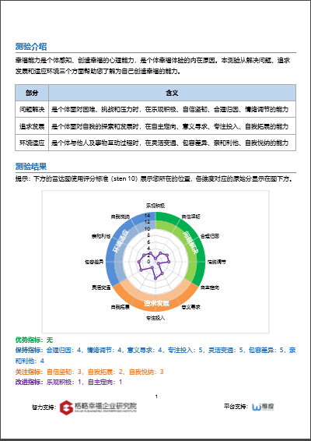

1
2
3
4
5

6
7

8

9

Page | 3 | Page | 4
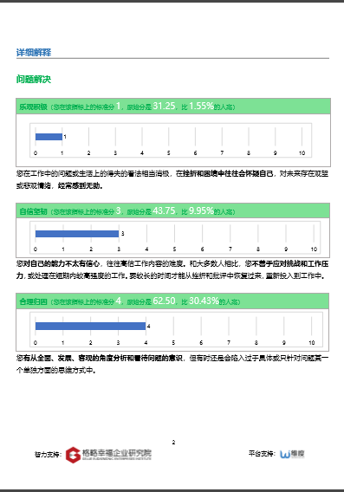
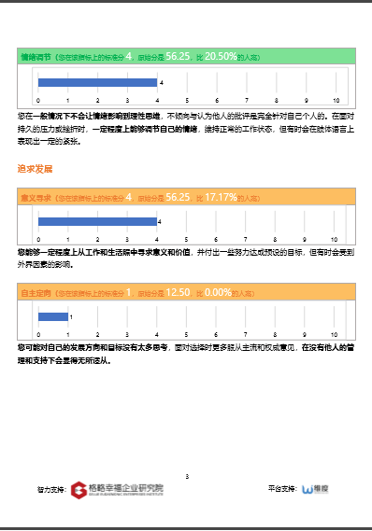

19

10

13
22

25
16

Page | 5 | Page | 6
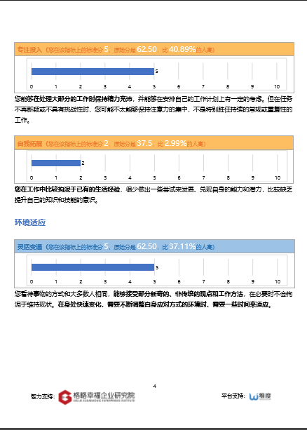
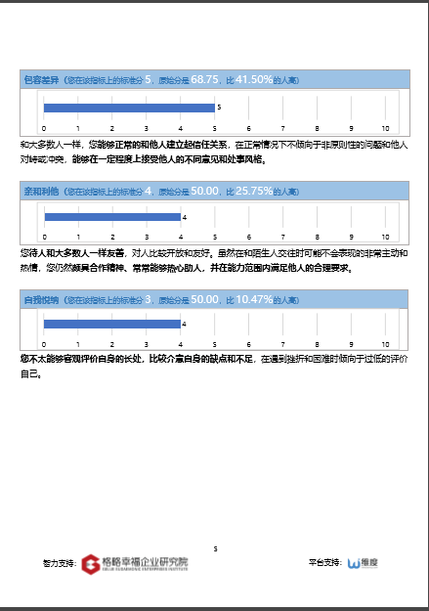

28
37

31
40

43

34

Page | 7 | Page | 8

